Trituracion
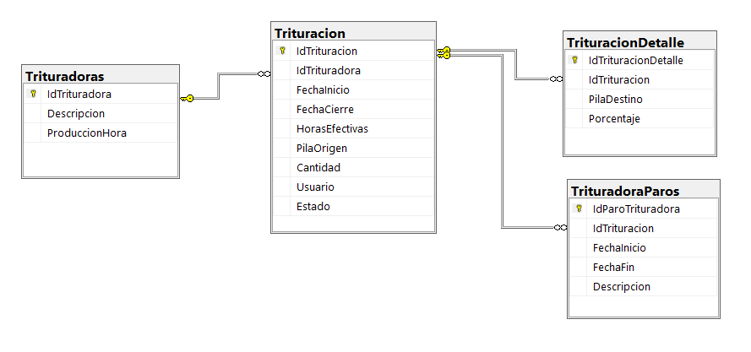

Las Horas Efectivas se calculan al Cerrar la Orden Restando Fecha de Inicio de la Fecha Final de la orden, a estas Horas se le restan las horas de paro dando como resultado las Horas Efectivas.

Ordenes de Trituracion
Se Abren dando la Pila Origen que sera procesada y la Trituradora/Clasificadora
Para calcular la Cantidad de una Orden se multiplica las Horas Efectivas x ProduccionHora de la clasificadora.

Crea Nueva Orden de Trituracion
Registra Paros en Clasificadoras
Cierre de la Orden
Una vez se cierra la Orden los calculos de producción y saldos de Stock son automaticos

Sugerimos que la Orden de Trituracion se Abra por Turno.
Se dbe abrir una Orden por cada Clasificadora
Puede hacerse al final del turno. En todo caso antes del cierre de la Orden
Calculos de Horas y Cantidades

Actualizacion de Saldos Pilas

